1.Basisconnectiviteit
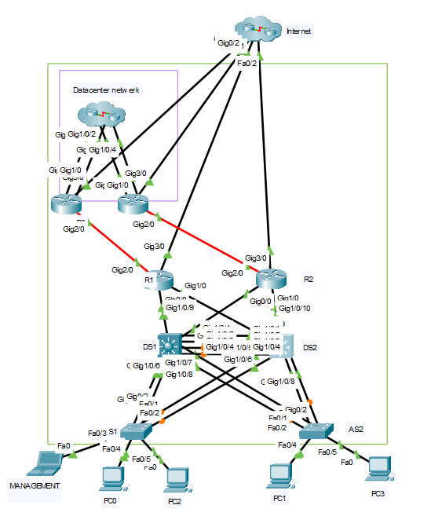
Test Beschrijving |  |  |  |  |  | Test Uitvoering
Deadline |  | 2025-10-13 | Titel | Basisconnectiviteit switches |  | Testdatum | 2025-10-12
Opsteller |  | Tim Govaers | ID | 1 |  | Tester | Tim Govaers
Voorwaarden |  |  |  |  |  | Conclusie | OK
Configuratie en verificatie switches incl. VLANs uitgevoerd, 1 client voor management vlan ip 172.21.3.5, 2 per acces switch ip 100 en 101 binnen juiste subnet vlan100: 172.21.100.0, vlan200:172.21.200.0 |  |  |  |  |  | Hertest nodig | Nee
 |  |  |  |  |  | Troubleshooter
Stappenplan |  |  |  |  |  | Versie | CreaTech v1.4
Stap | Beschrijving |  |  |  | Verwacht resultaat | Bekomen resultaat | OK/NOK | Commentaar
1 | Verbind Test clients met AS1 en AS2 + IP toewijzen binnen vlan ( interface fa0/4-24)
2 | Ping van PC0 naar PC1 |  |  |  | Ping faalt | ping faalt | OK
3 | Ping van PC0 naar PC2 |  |  |  | Ping lukt | Ping Lukt | OK
4 | Ping van PC0 naar management interfaces |  |  |  | Ping faalt | Ping faalt | OK
5 | Verbind een testclient met de management interface van AS1 ip 172.21.3.5 (fa0/3)
6 | ping de overige management adressen: 172.21.3.2, 172.21.3.3, 172.21.3.4 |  |  |  | Ping lukt | Ping lukt | OK
7 | AS2
8 | Ping PC1 Naar PC0 |  |  |  | Ping Faalt | Ping Faalt | OK
9 | Ping van PC1 naar PC3 |  |  |  | Ping Lukt | Ping Lukt | OK
10 | Ping van PC1 naar management interfaces |  |  |  | Ping Faalt | Ping Faalt | OK
11 | DS1
12 | Ping naar management interfaces |  |  |  | Ping lukt | Ping lukt | OK
13 | DS2
14 | Ping naar management interfaces |  |  |  | Ping lukt | Ping lukt | OK
15

5. Link aggregation
Test Beschrijving |  |  |  |  |  | Test Uitvoering
Deadline |  | 2025-10-20 | Titel | Link aggregation |  | Testdatum | 2025-10-16
Opsteller |  | Dina Ezzarfani | ID | 5 |  | Tester | Dina Ezzarfani
Voorwaarden |  |  |  |  |  | Conclusie | NOK
Connectiviteit Switches en VLANS gelukt & Link aggregation geconfigureerd |  |  |  |  |  | Hertest nodig | Ja
 |  |  |  |  |  | Troubleshooter | Isaa De Meul
Stappenplan
Stap | Beschrijving |  |  |  | Verwacht resultaat | Bekomen resultaat | OK/NOK | Commentaar
1 | Controleren of Ethernetchannels actief zijn |  |  |  | Po1–Po5 interfaces zijn zichtbaar met status SU (Layer2, in use) en fysieke interfaces staan met P (in port-channel) | Probleem gevonden bij DS2 Po4 (naar AS2), alle andere switchen geen probleem. | NOK | Zie stap 1 afbeelding
2 | Controleren of trunks correct functioneren binnen EtherChannel |  |  |  | De Po-interfaces staan als trunking met juiste native VLAN (99) en allowed VLANs (3,99,100,200) | Op AS1 Po2: zijn 1-1005 VLANS allowed. Dit geldt ook voor AS2 Po3. | NOK | Zie stap 2 afbeeldingen
3 | Controleren op VLAN-verkeer door de EtherChannel |  |  |  | Ping lukt. | De ping lukt niet: op DS1 & DS2 hebben de VLANS 100 en 200 geen ip-address. | NOK | Dit heeft niets te maken met de configuratie van punt 8. Maar is wel een fout die nog niet is opgemerkt. Belangrijk want ze moeten dienen als default gateway voor de hosts in VLAN 100 en 200. Zie stap 3 afbeelding.
4 | Controleren op load balancing |  |  |  | Load-balancing is ingesteld |  | NOK | Moet nog geconfigureerd worden.
5 | Link failover testen door 1 fysieke kabel er uit te halen |  |  |  | Verkeer blijft actief, geen packet loss. Ping lukt. | Ping lukt niet. Zie stap 3. | NOK

 |  | Stap 1:
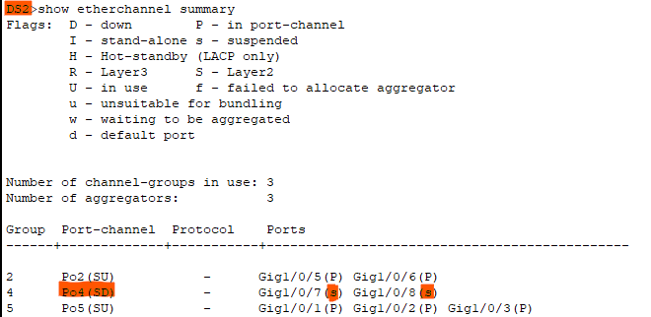

 |  | Stap 2:
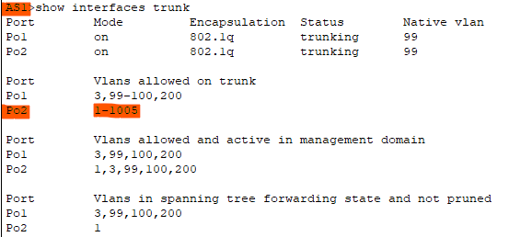

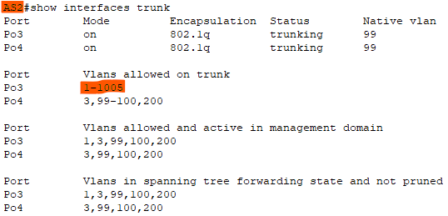

 |  | Stap 3:

6. Spanning Tree Protocol
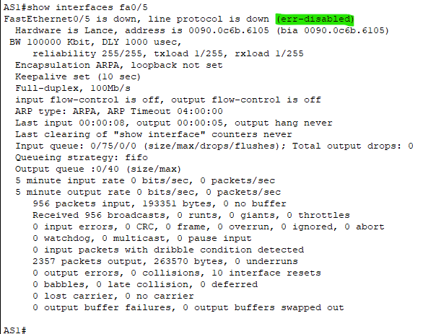
Test Beschrijving |  |  |  |  |  | Test Uitvoering
Deadline |  | 2025-10-21 | Titel | Spanning Tree Protocol |  | Testdatum | 2025-10-19
Opsteller |  | Dina Ezzarfani | ID | 6 |  | Tester | Dina Ezzarfani
Voorwaarden |  |  |  |  |  | Conclusie | OK
Link aggregation gelukt & STP geconfigureerd |  |  |  |  |  | Hertest nodig | Nee
 |  |  |  |  |  | Troubleshooter
Stappenplan
Stap | Beschrijving |  |  |  | Verwacht resultaat | Bekomen resultaat | OK/NOK | Commentaar
1 | Controleren of PVST+ actief is op alle switches (show spanning-tree summary) |  |  |  | Alle switches zijn in pvst mode. | Alle switches zijn in pvst mode. | OK
2 | Controleer STP rootstatus voor VLAN 3 en VLAN 100 (show spanning-tree vlan 3, show spanning-tree vlan 100) |  |  |  | DS1 is root voor VLAN3 & VLAN100 | DS1 is root voor VLAN3 & VLAN100 | OK
3 | Controleer STP rootstatus voor VLAN 99 en VLAN 200 (show spanning-tree vlan 99, show spanning-tree vlan 200) |  |  |  | DS2 is root voor VLAN99 & VLAN200. | DS2 is root voor VLAN99 & VLAN200. | OK
4 | Controleer STP-status van uplinks (root/alternate ports). (show spanning-tree). |  |  |  | Op AS1 & AS2 is een uplink root port en de andere alternate port per VLAN. Redundantie werkt correct. | Op AS1 & AS2 is een uplink root port en de andere alternate port per VLAN. Redundantie werkt correct. | OK
5 | Controleer of PortFast en BPDU Guard actief zijn op accesspoorten (show run) |  |  |  | spanning-tree portfast en spanning-tree bpduguard enable in show run. | spanning-tree portfast en spanning-tree bpduguard enable in show run. | OK
6 | Test werking van BPDU Guard door tijdelijk een andere switch aan te sluiten op een accesspoort met BPDU Guard. (show interface) |  |  |  | show interface: down, err-disabled | show interface: down, err-disabled | OK | Zie afbeelding 1 en 2 voor de test.

 | Afbeelding 1:
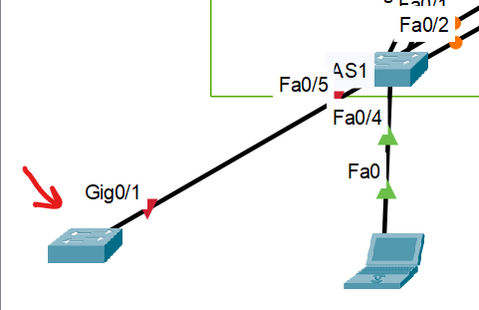

 | Afbeelding 2:

7. Port security
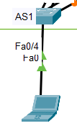
Test Beschrijving |  |  |  |  |  | Test Uitvoering
Deadline |  | 2025-10-22 | Titel | Port security |  | Testdatum | 2025-10-20
Opsteller |  | Dina Ezzarfani | ID | 7 |  | Tester | Dina Ezzarfani
Voorwaarden |  |  |  |  |  | Conclusie | OK
STP gelukt & Port security geconfigureerd |  |  |  |  |  | Hertest nodig | Nee
 |  |  |  |  |  | Troubleshooter
Stappenplan
Stap | Beschrijving |  |  |  | Verwacht resultaat | Bekomen resultaat | OK/NOK | Commentaar
1 | Controleren of Port Security is geactiveerd op de access poorten (show port-security interface). fa0/4-24. |  |  |  | Op AS1: Port Security Enabled met Max MACs = 1 Op AS2: Port Security Enabled met Max MACs = 3 | Op AS1: Port Security Enabled met Max MACs = 1 Op AS2: Port Security Enabled met Max MACs = 3 | OK
2 | Controleren aging-instellingen voor MAC-adressen (show port-security aging) |  |  |  | Op AS1: Aging Time : 15 minuten Op AS2: Aging Time : 5 minuten | Op AS1: Aging Time : 15 minuten Op AS2: Aging Time : 5 minuten | OK
3 | Controleren violation mode (show port-security interface) |  |  |  | Violation Mode toont shutdown | Violation Mode toont shutdown | OK
4 | Controleer dat managementpoorten (Fa0/3 op AS1/AS2, Gi1/0/11 op DS1/DS2) Port Security correct ingesteld hebben. (show run interface, show port-security interface) |  |  |  | Enkel MAC 1234.5678.abcd + 1 dynamisch adres toegestaan Aging Time = 10 minuten | Enkel MAC 1234.5678.abcd + 1 dynamisch adres toegestaan Aging Time = 10 minuten | OK
5 | Testen van maximale MAC-adressen op accesspoort AS1. (show port-security address). Een pc verbinden met accesspoort. |  |  |  | 1 MAC-adres wordt geleerd met status “SecureSticky” | 1 MAC-adres wordt geleerd met status “SecureSticky” | OK | Zie afbeelding 1 en 2.
6 | Controleren aging van dynamische MAC-adressen. Toestel verwijderen en wachten (show mac address-table interface) |  |  |  | MAC-adressen verdwijnen automatisch na ingestelde tijd. | MAC-adressen verdwijnen automatisch na ingestelde tijd. | OK

 | Afbeelding 1: |  | Afbeelding 2:

